Figure 2
Figure 2. Évolution des écarts de composition sociale entre collégiens du secteur public et du secteur privé parmi les entrants en sixième (en points de %)

Lecture : parmi les collégiens entrés en sixième en 1989, la proportion d'élèves de milieu très favorisé était supérieure de 10,9 points de pourcentage dans les collèges privés sous contrat, au regard des collèges publics.
Champ : collégiens entrant en sixième dans les secteurs public et privé sous contrat, France métropolitaine.
Source : DEPP, panels d’élèves entrés en sixième en 1989 et en 1995 ; système d'information Scolarité.
Les élèves pour lesquels aucune PCS n'est renseignée sont exclus du calcul.
Réf : Note d'Information n° 24.19. DEPP.

 | 1989 | 1995 | 2003 | 2009 | 2015 | 2022 | 2023
Très favorisé | 10.9 | 11.4 | 12.4 | 15.2 | 17.2 | 20.0 | 20.6
Favorisé | 1.8 | 0.4 | -0.6 | 0.6 | 1.9 | 3.3 | 2.8
Moyen | 5.9 | 4.4 | 4.7 | 3.0 | 1.5 | -1.1 | -2.1
Défavorisé | -18.6 | -16.2 | -16.5 | -18.7 | -20.6 | -22.2 | -21.3

Figure 3
Figure 3. Évolution de l’indice d’entropie parmi l’ensemble des collèges, au sein des collèges publics et privés, et entre secteurs public et privé, entre 2014 et 2023

Lecture : en 2014, pour l'ensemble des collèges de France, l'indice d'entropie, qui résume les disparités de composition sociale entre les collèges, est de 0,0985. Ces disparités résultent de trois composantes : les disparités entre collèges publics, qui sont résumées par l'indice correspondant (0,0759) ; les disparités entre collèges privés (indice d'entropie de 0,1068) ; enfin les écarts de composition sociale entre secteurs public et privé, résumés par l'indice d'entropie entre secteurs (0,0174). Sur ce graphique, la somme des trois composantes n'est pas égale à l'indice d'entropie global car les composantes relatives aux collèges publics et aux collèges privés sont affectées d'un poids, qui dépend de la proportion des élèves scolarisés dans les collèges publics et privés.
Champ : collèges des secteurs public et privé sous contrat, France.
Source : DEPP, Système d’information Scolarité.
Les élèves pour lesquels aucune PCS n'est renseignée sont exclus du calcul.
Réf : Note d'Information n° 24.19. DEPP.

Année scolaire | Indice d'entropie totale | Indice d'entropie parmi les collèges publics | Indice d'entropie parmi les collèges privés | Indice d'entropie entre secteurs publics et privés
2014 | 0.0985 | 0.0759 | 0.1068 | 0.0174
2015 | 0.0996 | 0.0763 | 0.1076 | 0.0181
2016 | 0.1007 | 0.0766 | 0.1085 | 0.0187
2017 | 0.1022 | 0.0775 | 0.1092 | 0.0193
2018 | 0.1017 | 0.0755 | 0.1087 | 0.0206
2019 | 0.1007 | 0.0743 | 0.1065 | 0.0211
2020 | 0.0996 | 0.0729 | 0.1043 | 0.0215
2021 | 0.0990 | 0.0720 | 0.1021 | 0.0222
2022 | 0.0989 | 0.0708 | 0.1013 | 0.0233
2023 | 0.0985 | 0.0710 | 0.0995 | 0.0231

Figure 4
Figure 4. Indice d’entropie au collège par département, rentrée 2023

Collèges publics |  |  |  |  |  |  | Collèges privés
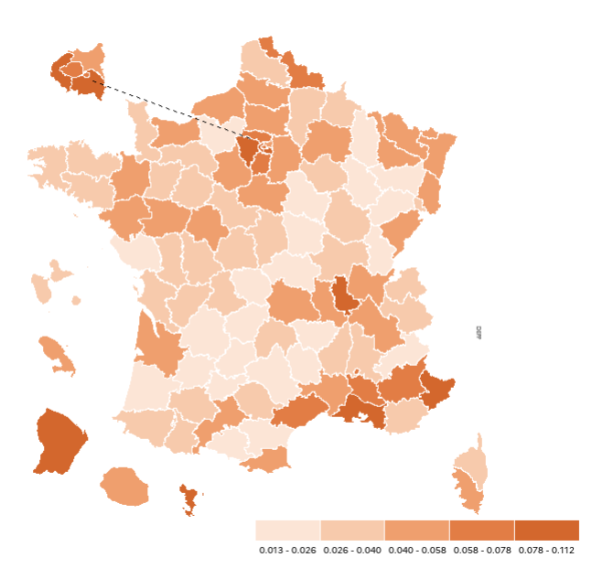
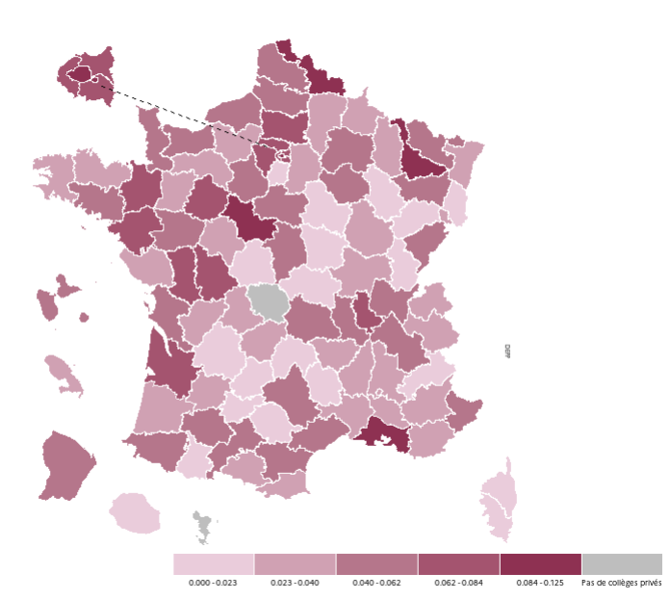

Entre secteurs public et privé |  |  |  |  |  | Ensemble des collèges
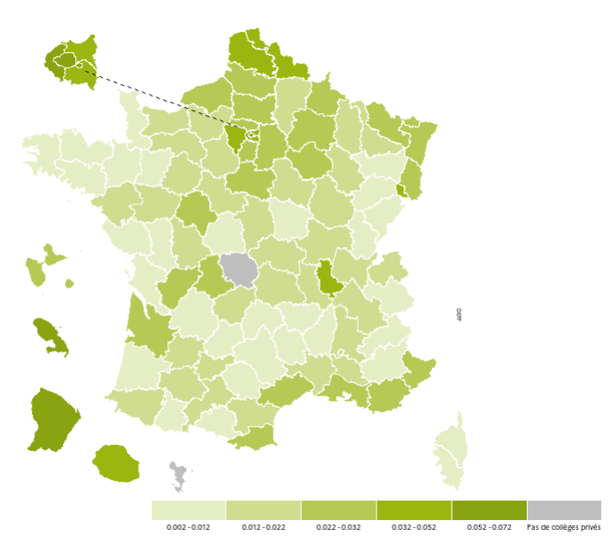
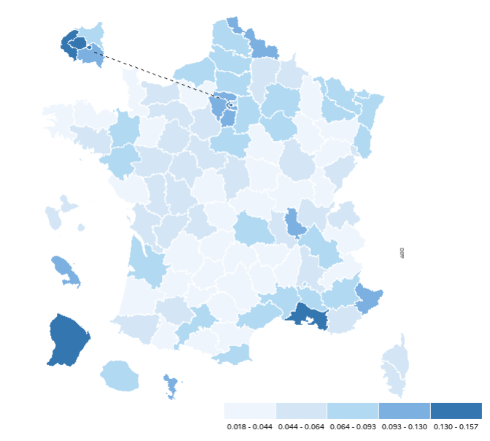

Lecture : en 2023, pour l'ensemble des collèges du Nord, l'indice d'entropie, qui résume les disparités de composition sociale entre les collèges, est de 0,116. Ces disparités résultent de trois composantes : les disparités entre collèges publics, qui sont résumées par l'indice correspondant (0,065) ; les disparités entre collèges privés (indice d'entropie de 0,105) ; enfin les écarts de composition sociale entre secteurs public et privé, résumés par l'indice d'entropie entre secteurs (0,040).
Champ : collèges des secteurs public et privé sous contrat, France
Source : DEPP, système d'information Scolarité.
Réf : Note d'Information n° 24.19. DEPP.

Département | Nom du département | Indice d'entropie total | Indice d'entropie secteur privé | Indice d'entropie secteur public | Indice d'entropie inter-secteur
001 | AIN | 0.055 | 0.044 | 0.041 | 0.014
002 | AISNE | 0.047 | 0.031 | 0.032 | 0.016
003 | ALLIER | 0.038 | 0.019 | 0.021 | 0.018
004 | ALPES-DE-HTE-PROVENCE | 0.072 | 0.026 | 0.069 | 0.007
005 | HAUTES-ALPES | 0.018 | 0.000 | 0.015 | 0.005
006 | ALPES-MARITIMES | 0.106 | 0.048 | 0.083 | 0.030
007 | ARDECHE | 0.034 | 0.030 | 0.029 | 0.004
008 | ARDENNES | 0.062 | 0.023 | 0.038 | 0.028
009 | ARIEGE | 0.018 | 0.024 | 0.013 | 0.004
010 | AUBE | 0.066 | 0.048 | 0.038 | 0.027
011 | AUDE | 0.041 | 0.042 | 0.020 | 0.018
012 | AVEYRON | 0.040 | 0.044 | 0.026 | 0.007
013 | BOUCHES-DU-RHONE | 0.130 | 0.124 | 0.098 | 0.030
014 | CALVADOS | 0.063 | 0.055 | 0.042 | 0.019
015 | CANTAL | 0.027 | 0.014 | 0.027 | 0.002
016 | CHARENTE | 0.062 | 0.036 | 0.037 | 0.027
017 | CHARENTE-MARITIME | 0.049 | 0.056 | 0.040 | 0.007
018 | CHER | 0.051 | 0.046 | 0.034 | 0.017
019 | CORREZE | 0.041 | 0.038 | 0.025 | 0.015
021 | COTE D'OR | 0.051 | 0.025 | 0.034 | 0.020
022 | COTES D'ARMOR | 0.042 | 0.039 | 0.030 | 0.009
023 | CREUSE | 0.018 | n.d. | 0.018 | n.d.
024 | DORDOGNE | 0.031 | 0.022 | 0.020 | 0.011
025 | DOUBS | 0.058 | 0.058 | 0.053 | 0.005
026 | DROME | 0.050 | 0.027 | 0.032 | 0.019
027 | EURE | 0.037 | 0.034 | 0.017 | 0.018
028 | EURE-ET-LOIR | 0.059 | 0.053 | 0.040 | 0.017
029 | FINISTERE | 0.041 | 0.031 | 0.034 | 0.009
02A | CORSE-DU-SUD | 0.048 | 0.000 | 0.044 | 0.006
02B | HAUTE-CORSE | 0.045 | 0.000 | 0.036 | 0.012
030 | GARD | 0.064 | 0.029 | 0.053 | 0.018
031 | HAUTE-GARONNE | 0.067 | 0.056 | 0.045 | 0.022
032 | GERS | 0.044 | 0.052 | 0.028 | 0.012
033 | GIRONDE | 0.082 | 0.072 | 0.057 | 0.024
034 | HERAULT | 0.086 | 0.057 | 0.067 | 0.022
035 | ILLE-ET-VILAINE | 0.067 | 0.066 | 0.049 | 0.010
036 | INDRE | 0.033 | 0.021 | 0.028 | 0.006
037 | INDRE-ET-LOIRE | 0.064 | 0.037 | 0.043 | 0.023
038 | ISERE | 0.067 | 0.047 | 0.055 | 0.014
039 | JURA | 0.025 | 0.023 | 0.022 | 0.002
040 | LANDES | 0.030 | 0.038 | 0.024 | 0.005
041 | LOIR-ET-CHER | 0.057 | 0.084 | 0.034 | 0.015
042 | LOIRE | 0.055 | 0.041 | 0.043 | 0.013
043 | HAUTE-LOIRE | 0.027 | 0.029 | 0.017 | 0.004
044 | LOIRE-ATLANTIQUE | 0.076 | 0.076 | 0.052 | 0.014
045 | LOIRET | 0.068 | 0.049 | 0.044 | 0.024
046 | LOT | 0.023 | 0.018 | 0.013 | 0.009
047 | LOT-ET-GARONNE | 0.035 | 0.026 | 0.020 | 0.015
048 | LOZERE | 0.028 | 0.014 | 0.018 | 0.011
049 | MAINE-ET-LOIRE | 0.060 | 0.044 | 0.046 | 0.016
050 | MANCHE | 0.038 | 0.040 | 0.026 | 0.008
051 | MARNE | 0.078 | 0.052 | 0.052 | 0.027
052 | HAUTE-MARNE | 0.040 | 0.004 | 0.023 | 0.020
053 | MAYENNE | 0.042 | 0.039 | 0.029 | 0.008
054 | MEURTHE-ET-MOSELLE | 0.071 | 0.101 | 0.044 | 0.019
055 | MEUSE | 0.033 | 0.028 | 0.013 | 0.017
056 | MORBIHAN | 0.047 | 0.049 | 0.033 | 0.005
057 | MOSELLE | 0.075 | 0.048 | 0.050 | 0.027
058 | NIEVRE | 0.028 | 0.017 | 0.019 | 0.009
059 | NORD | 0.116 | 0.105 | 0.065 | 0.040
060 | OISE | 0.079 | 0.080 | 0.045 | 0.030
061 | ORNE | 0.046 | 0.034 | 0.028 | 0.017
062 | PAS-DE-CALAIS | 0.069 | 0.042 | 0.032 | 0.037
063 | PUY-DE-DOME | 0.069 | 0.061 | 0.050 | 0.017
064 | PYRENEES-ATLANTIQUES | 0.057 | 0.052 | 0.038 | 0.015
065 | HAUTES-PYRENEES | 0.035 | 0.022 | 0.030 | 0.007
066 | PYRENEES-ORIENTALES | 0.078 | 0.026 | 0.052 | 0.032
067 | BAS-RHIN | 0.078 | 0.036 | 0.053 | 0.028
068 | HAUT-RHIN | 0.070 | 0.020 | 0.047 | 0.030
069 | RHONE | 0.122 | 0.073 | 0.078 | 0.049
070 | HAUTE-SAONE | 0.023 | 0.017 | 0.019 | 0.004
071 | SAONE-ET-LOIRE | 0.042 | 0.031 | 0.028 | 0.014
072 | SARTHE | 0.059 | 0.062 | 0.034 | 0.018
073 | SAVOIE | 0.040 | 0.034 | 0.033 | 0.007
074 | HAUTE SAVOIE | 0.055 | 0.037 | 0.034 | 0.021
075 | PARIS | 0.150 | 0.125 | 0.072 | 0.070
076 | SEINE MARITIME | 0.074 | 0.059 | 0.049 | 0.024
077 | SEINE-ET-MARNE | 0.067 | 0.028 | 0.046 | 0.023
078 | YVELINES | 0.126 | 0.074 | 0.089 | 0.043
079 | DEUX-SEVRES | 0.047 | 0.075 | 0.033 | 0.004
080 | SOMME | 0.078 | 0.055 | 0.047 | 0.030
081 | TARN | 0.038 | 0.018 | 0.030 | 0.011
082 | TARN-ET-GARONNE | 0.036 | 0.022 | 0.020 | 0.016
083 | VAR | 0.060 | 0.024 | 0.038 | 0.025
084 | VAUCLUSE | 0.072 | 0.027 | 0.058 | 0.022
085 | VENDEE | 0.038 | 0.031 | 0.025 | 0.010
086 | VIENNE | 0.058 | 0.063 | 0.038 | 0.016
087 | HAUTE-VIENNE | 0.050 | 0.028 | 0.028 | 0.023
088 | VOSGES | 0.039 | 0.061 | 0.024 | 0.010
089 | YONNE | 0.035 | 0.012 | 0.020 | 0.017
090 | TERRITOIRE DE BELFORT | 0.059 | 0.026 | 0.028 | 0.032
091 | ESSONNE | 0.093 | 0.022 | 0.069 | 0.032
092 | HAUTS-DE-SEINE | 0.157 | 0.079 | 0.093 | 0.072
093 | SEINE-SAINT-DENIS | 0.089 | 0.066 | 0.052 | 0.037
094 | VAL-DE-MARNE | 0.122 | 0.074 | 0.088 | 0.039
095 | VAL-D'OISE | 0.097 | 0.080 | 0.067 | 0.031
971 | GUADELOUPE | 0.061 | 0.042 | 0.035 | 0.026
972 | MARTINIQUE | 0.099 | 0.030 | 0.054 | 0.052
973 | GUYANE | 0.146 | 0.046 | 0.086 | 0.071
974 | LA REUNION | 0.077 | 0.019 | 0.042 | 0.039
976 | MAYOTTE | 0.112 | n.d. | 0.112 | n.d.

n.d. : non disponible (aucun collège privé sous contrat)

Figure 4.1 web
Figure 4.1. Proportion de collégiens scolarisés dans l'enseignement privé sous contrat, rentrée 2023

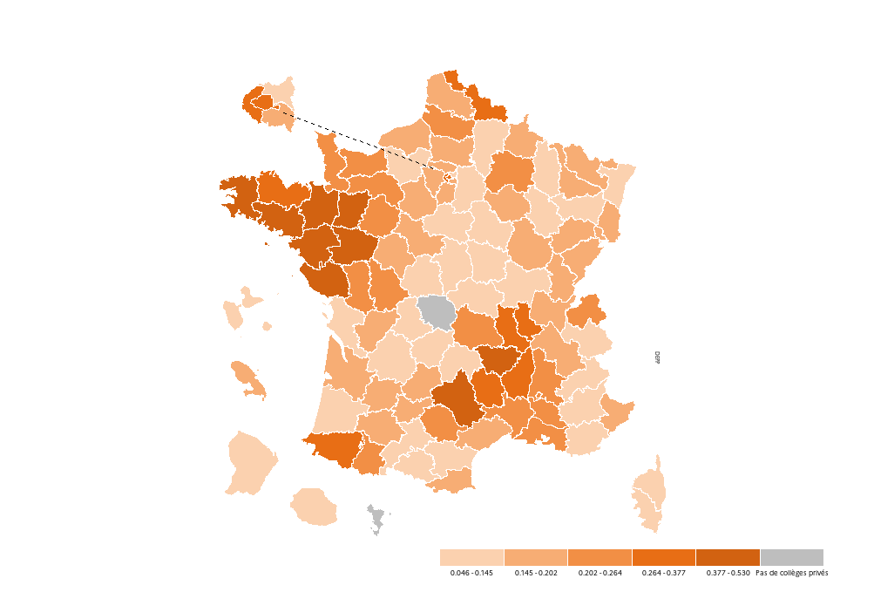

Champ : collèges des secteurs public et privé sous contrat, France
Source : DEPP, système d'information Scolarité.
Réf : Note d'Information n° 24.19. DEPP.

Département | Nom du département | Poids secteur privé
001 | AIN | 20%
002 | AISNE | 13%
003 | ALLIER | 12%
004 | ALPES-DE-HTE-PROVENCE | 10%
005 | HAUTES-ALPES | 9%
006 | ALPES-MARITIMES | 16%
007 | ARDECHE | 32%
008 | ARDENNES | 15%
009 | ARIEGE | 13%
010 | AUBE | 18%
011 | AUDE | 13%
012 | AVEYRON | 38%
013 | BOUCHES-DU-RHONE | 22%
014 | CALVADOS | 22%
015 | CANTAL | 12%
016 | CHARENTE | 15%
017 | CHARENTE-MARITIME | 11%
018 | CHER | 11%
019 | CORREZE | 14%
021 | COTE D'OR | 18%
022 | COTES D'ARMOR | 35%
023 | CREUSE | n.d.
024 | DORDOGNE | 14%
025 | DOUBS | 19%
026 | DROME | 25%
027 | EURE | 14%
028 | EURE-ET-LOIR | 17%
029 | FINISTERE | 44%
02A | CORSE-DU-SUD | 5%
02B | HAUTE-CORSE | 6%
030 | GARD | 23%
031 | HAUTE-GARONNE | 14%
032 | GERS | 18%
033 | GIRONDE | 17%
034 | HERAULT | 17%
035 | ILLE-ET-VILAINE | 43%
036 | INDRE | 9%
037 | INDRE-ET-LOIRE | 18%
038 | ISERE | 18%
039 | JURA | 20%
040 | LANDES | 10%
041 | LOIR-ET-CHER | 16%
042 | LOIRE | 30%
043 | HAUTE-LOIRE | 45%
044 | LOIRE-ATLANTIQUE | 41%
045 | LOIRET | 13%
046 | LOT | 16%
047 | LOT-ET-GARONNE | 17%
048 | LOZERE | 29%
049 | MAINE-ET-LOIRE | 49%
050 | MANCHE | 26%
051 | MARNE | 21%
052 | HAUTE-MARNE | 14%
053 | MAYENNE | 42%
054 | MEURTHE-ET-MOSELLE | 15%
055 | MEUSE | 13%
056 | MORBIHAN | 53%
057 | MOSELLE | 15%
058 | NIEVRE | 12%
059 | NORD | 33%
060 | OISE | 17%
061 | ORNE | 25%
062 | PAS-DE-CALAIS | 18%
063 | PUY-DE-DOME | 20%
064 | PYRENEES-ATLANTIQUES | 35%
065 | HAUTES-PYRENEES | 23%
066 | PYRENEES-ORIENTALES | 17%
067 | BAS-RHIN | 12%
068 | HAUT-RHIN | 19%
069 | RHONE | 33%
070 | HAUTE-SAONE | 15%
071 | SAONE-ET-LOIRE | 13%
072 | SARTHE | 24%
073 | SAVOIE | 14%
074 | HAUTE SAVOIE | 26%
075 | PARIS | 37%
076 | SEINE MARITIME | 18%
077 | SEINE-ET-MARNE | 12%
078 | YVELINES | 19%
079 | DEUX-SEVRES | 25%
080 | SOMME | 23%
081 | TARN | 21%
082 | TARN-ET-GARONNE | 19%
083 | VAR | 14%
084 | VAUCLUSE | 22%
085 | VENDEE | 53%
086 | VIENNE | 21%
087 | HAUTE-VIENNE | 12%
088 | VOSGES | 13%
089 | YONNE | 13%
090 | TERRITOIRE DE BELFORT | 18%
091 | ESSONNE | 14%
092 | HAUTS-DE-SEINE | 26%
093 | SEINE-SAINT-DENIS | 14%
094 | VAL-DE-MARNE | 16%
095 | VAL-D'OISE | 15%
971 | GUADELOUPE | 12%
972 | MARTINIQUE | 20%
973 | GUYANE | 9%
974 | LA REUNION | 10%
976 | MAYOTTE | n.d.

n.d. : non disponible (aucun collège privé sous contrat)

Figure 5
Figure 5. Variation de l’indice d’entropie entre 2014 et 2023
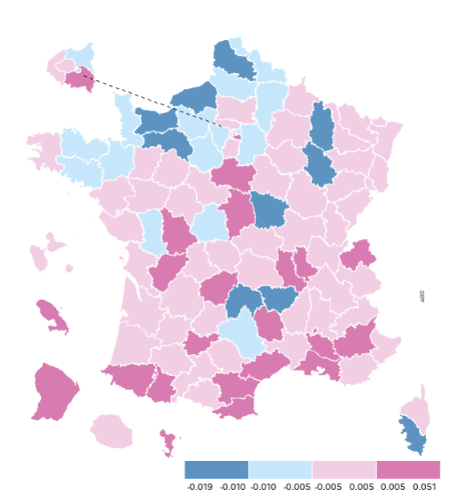

Lecture : l'indice d'entropie global a baissé de 0,010 point dans le département du Pas-de-Calais entre 2014 et 2023.
Champ : collèges des secteurs public et privé sous contrat, France.
Source : DEPP, système d'information Scolarité.
Réf : Note d'Information n° 24.19. DEPP.

Département | Nom du département | Variation entre 2014 et 2023
001 | AIN | 0.001
002 | AISNE | -0.010
003 | ALLIER | 0.005
004 | ALPES-DE-HTE-PROVENCE | 0.032
005 | HAUTES-ALPES | 0.003
006 | ALPES-MARITIMES | 0.003
007 | ARDECHE | 0.001
008 | ARDENNES | -0.003
009 | ARIEGE | -0.001
010 | AUBE | 0.001
011 | AUDE | 0.006
012 | AVEYRON | -0.006
013 | BOUCHES-DU-RHONE | 0.006
014 | CALVADOS | -0.012
015 | CANTAL | -0.019
016 | CHARENTE | 0.005
017 | CHARENTE-MARITIME | 0.002
018 | CHER | 0.008
019 | CORREZE | 0.007
021 | COTE D'OR | 0.001
022 | COTES D'ARMOR | -0.010
023 | CREUSE | -0.002
024 | DORDOGNE | -0.001
025 | DOUBS | 0.004
026 | DROME | 0.004
027 | EURE | -0.008
028 | EURE-ET-LOIR | -0.009
029 | FINISTERE | -0.003
02A | CORSE-DU-SUD | -0.017
02B | HAUTE-CORSE | 0.004
030 | GARD | -0.005
031 | HAUTE-GARONNE | 0.000
032 | GERS | -0.001
033 | GIRONDE | 0.002
034 | HERAULT | 0.007
035 | ILLE-ET-VILAINE | -0.008
036 | INDRE | -0.007
037 | INDRE-ET-LOIRE | -0.001
038 | ISERE | 0.005
039 | JURA | 0.000
040 | LANDES | 0.001
041 | LOIR-ET-CHER | -0.001
042 | LOIRE | 0.008
043 | HAUTE-LOIRE | -0.013
044 | LOIRE-ATLANTIQUE | 0.004
045 | LOIRET | 0.008
046 | LOT | -0.002
047 | LOT-ET-GARONNE | 0.002
048 | LOZERE | 0.008
049 | MAINE-ET-LOIRE | -0.003
050 | MANCHE | -0.009
051 | MARNE | -0.004
052 | HAUTE-MARNE | -0.016
053 | MAYENNE | -0.001
054 | MEURTHE-ET-MOSELLE | -0.004
055 | MEUSE | -0.013
056 | MORBIHAN | -0.006
057 | MOSELLE | 0.004
058 | NIEVRE | -0.015
059 | NORD | -0.005
060 | OISE | 0.001
061 | ORNE | -0.011
062 | PAS-DE-CALAIS | -0.010
063 | PUY-DE-DOME | 0.002
064 | PYRENEES-ATLANTIQUES | 0.009
065 | HAUTES-PYRENEES | 0.005
066 | PYRENEES-ORIENTALES | 0.009
067 | BAS-RHIN | 0.005
068 | HAUT-RHIN | 0.001
069 | RHONE | 0.009
070 | HAUTE-SAONE | 0.000
071 | SAONE-ET-LOIRE | 0.002
072 | SARTHE | -0.001
073 | SAVOIE | 0.000
074 | HAUTE SAVOIE | 0.007
075 | PARIS | 0.003
076 | SEINE MARITIME | -0.014
077 | SEINE-ET-MARNE | -0.005
078 | YVELINES | -0.008
079 | DEUX-SEVRES | -0.006
080 | SOMME | -0.007
081 | TARN | -0.002
082 | TARN-ET-GARONNE | 0.005
083 | VAR | 0.004
084 | VAUCLUSE | 0.005
085 | VENDEE | 0.002
086 | VIENNE | 0.008
087 | HAUTE-VIENNE | 0.000
088 | VOSGES | 0.002
089 | YONNE | -0.002
090 | TERRITOIRE DE BELFORT | -0.001
091 | ESSONNE | 0.002
092 | HAUTS-DE-SEINE | 0.004
093 | SEINE-SAINT-DENIS | -0.008
094 | VAL-DE-MARNE | 0.007
095 | VAL-D'OISE | -0.003
971 | GUADELOUPE | -0.001
972 | MARTINIQUE | 0.037
973 | GUYANE | 0.022
974 | LA REUNION | -0.002
976 | MAYOTTE | 0.051

Figure 6
Figure 6. Évolution de la ségrégation dans quatre groupes de départements, 2014-2023
Collèges publics
Collèges privés

Ensemble
Entre secteurs public et privé

Lecture : l'indice d’entropie des collèges publics pour lesquels une baisse marquée de la ségrégation totale est constatée est passé de 0,042 en 2014 à 0,030 en 2023.
Note : les quatre groupes de départements correspondent aux quatre classes distinguées sur la figure 5, suivant l'évolution de l'indice de ségrégation parmi l'ensemble des collèges entre 2014 et 2023.
Champ : collèges des secteurs public et privé sous contrat, France. |  |  |  |  |  |  |  |  |  |  |  |  | Réf : Note d'Information n° 24.19. DEPP.
Source : DEPP, système d'information Scolarité.
 | Baisse marquée de la ségrégation totale |  |  |  | Baisse modérée de la ségrégation totale |  |  |  | Stabilité de la ségrégation totale |  |  |  | Hausse de la ségrégation totale
Année | Indice d'entropie global | Indice d'entropie public | Indice d'entropie privé | Indice d'entropie inter-secteurs | Indice d'entropie global | Indice d'entropie public | Indice d'entropie privé | Indice d'entropie inter-secteurs | Indice d'entropie global | Indice d'entropie public | Indice d'entropie privé | Indice d'entropie inter-secteurs | Indice d'entropie global | Indice d'entropie public | Indice d'entropie privé | Indice d'entropie inter-secteurs
2014 | 0.059 | 0.042 | 0.042 | 0.016 | 0.069 | 0.049 | 0.059 | 0.018 | 0.057 | 0.040 | 0.051 | 0.015 | 0.062 | 0.045 | 0.052 | 0.016
2015 | 0.059 | 0.041 | 0.042 | 0.017 | 0.069 | 0.049 | 0.059 | 0.018 | 0.058 | 0.041 | 0.051 | 0.016 | 0.063 | 0.046 | 0.052 | 0.017
2016 | 0.057 | 0.041 | 0.041 | 0.016 | 0.069 | 0.049 | 0.059 | 0.018 | 0.059 | 0.041 | 0.052 | 0.016 | 0.066 | 0.047 | 0.054 | 0.018
2017 | 0.058 | 0.041 | 0.042 | 0.016 | 0.070 | 0.049 | 0.060 | 0.019 | 0.060 | 0.042 | 0.051 | 0.017 | 0.069 | 0.049 | 0.055 | 0.019
2018 | 0.055 | 0.037 | 0.039 | 0.018 | 0.070 | 0.047 | 0.061 | 0.020 | 0.060 | 0.041 | 0.051 | 0.017 | 0.070 | 0.049 | 0.055 | 0.021
2019 | 0.051 | 0.034 | 0.037 | 0.016 | 0.068 | 0.045 | 0.057 | 0.019 | 0.059 | 0.040 | 0.049 | 0.018 | 0.071 | 0.050 | 0.051 | 0.022
2020 | 0.049 | 0.033 | 0.035 | 0.016 | 0.065 | 0.043 | 0.054 | 0.019 | 0.059 | 0.040 | 0.047 | 0.018 | 0.073 | 0.051 | 0.049 | 0.023
2021 | 0.049 | 0.033 | 0.034 | 0.015 | 0.064 | 0.042 | 0.053 | 0.019 | 0.059 | 0.040 | 0.045 | 0.019 | 0.074 | 0.052 | 0.048 | 0.023
2022 | 0.049 | 0.031 | 0.035 | 0.017 | 0.064 | 0.041 | 0.054 | 0.019 | 0.059 | 0.039 | 0.043 | 0.020 | 0.073 | 0.050 | 0.046 | 0.024
2023 | 0.045 | 0.030 | 0.028 | 0.016 | 0.062 | 0.041 | 0.052 | 0.018 | 0.058 | 0.039 | 0.042 | 0.019 | 0.074 | 0.052 | 0.045 | 0.024

Évolution de la ségrégation dans les départements, 2014-2023
Moyennes par groupe de départements distingués selon l'évolution de l'indice d'entropie totale 2014-2023
Groupe 1 (10 départements) : variation de l'indice d'entropie totale entre 2014 et 2023 < - 0,01
Groupe 2 (15 départements) : - 0,01 <= variation de l'indice d'entropie totale entre 2014 et 2023 < - 0,005
Groupe 3 (54départements) : - 0,005 <= variation de l'indice d'entropie totale entre 2014 et 2023 < 0,005
Groupe 4 (22 départements) : variation de l'indice d'entropie totale entre 2014 et 2023 => 0,005

